exemplo 2 - teste t proporcoes
proporcao hipótese | 0.2
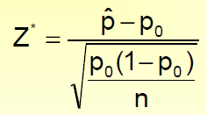
respondentes a favor do candidato | 100 | z | 2.5
tamanho amostra | 400 | zc | 1.644853627
proporção da amostra | 0.25

nivel de confianca | 95%

exemplo 3 - teste t duas medias
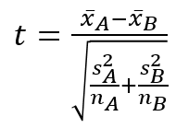
Equipe | A | B
Média | 325 | 286
Desvio-Padrão | 40 | 44
n | 12 | 12

 | t | 2.2719517393
 | tc | 1.7171443744

